상품제안서
우드윅 라지 캔들 | 상품코드: S39164

 |  |  |  |  |  |  | 02-713-8555 | www.synergygift.co.kr
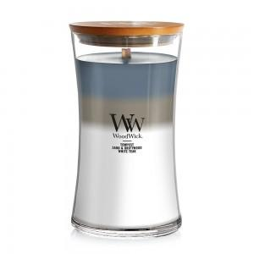

【상세/제작정보】 | <p><span style="font-size: 12pt;">※ 인화지스티커 8*5cm기본(사각라운드형)</span>&nbsp;</p><p><span style="font-size: 12pt;">※ </span><span style="font-size: 12pt;">캔틀 몸체 투명스티커 부착가능(별도문의)</span></p>

【인쇄/포장옵션】 | 스티커 / 포장지포장

【공급단가】 | 수량 | 20~ | 50~ | 100~ | 300~ | 500~
*VAT별도 | 단가 | 24,370원 | 23,800원 | 23,400원 | 23,000원 | 22,420원

【상품 URL】 | https://www.synergygift.co.kr:443/src/goods_detail.php?gdno=39164

